Ｐ１６
Ⅲ 肥満傾向児及び痩身傾向児の出現率

１ 肥満傾向児の出現率
前年度と比べると，男子では９つの年齢階層で増加し，４つの年齢階層で減少している。
女子では３つの年齢階層で増加し，９つの年齢階層で減少している。
全国と比べると，男子では９つの年齢階層で上回っており，４つの年齢階層で下回っている。
女子では７つの年齢階層で上回っており，６つの年齢階層で下回っている。

表１ 肥満傾向児の割合 |  |  |  |  |  |  | （単位：％）
区分 |  | 年齢 | 令和６年度 | 令和７年度 | 前年度差 | 全国(７年度) | 全国との差
 |  |  | Ａ | Ｂ | Ｂ－Ａ | Ｃ | Ｂ－Ｃ
男 子 | 幼稚園 | 5 | 2.18 | 3.00 | 0.82 | 2.66 | 0.34
 | 小学校 | 6 | 3.74 | 5.04 | 1.30 | 4.10 | 0.94
 |  | 7 | 7.94 | 5.94 | △ 2.00 | 6.44 | △ 0.50
 |  | 8 | 6.62 | 8.02 | 1.40 | 8.68 | △ 0.66
 |  | 9 | 11.64 | 13.94 | 2.30 | 11.59 | 2.35
 |  | 10 | 10.71 | 17.24 | 6.53 | 13.12 | 4.12
 |  | 11 | 12.60 | 14.46 | 1.86 | 13.24 | 1.22
 | 中学校 | 12 | 12.25 | 8.71 | △ 3.54 | 12.68 | △ 3.97
 |  | 13 | 12.74 | 11.22 | △ 1.52 | 10.87 | 0.35
 |  | 14 | 9.88 | 11.82 | 1.94 | 10.39 | 1.43
 | 高等学校 | 15 | 12.31 | 14.46 | 2.15 | 12.47 | 1.99
 |  | 16 | 12.98 | 9.20 | △ 3.78 | 9.79 | △ 0.59
 |  | 17 | 10.10 | 13.94 | 3.84 | 10.98 | 2.96
女 子 | 幼稚園 | 5 | 5.21 | 3.22 | △ 1.99 | 3.06 | 0.16
 | 'Ｐ１６'!#REF! | 'Ｐ１６'!#REF!
 | 1 | 1
 | 'Ｐ１６'!#REF! | 'Ｐ１６'!#REF!
 | 1 | 1
 | 小学校 | 6 | 5.87 | 6.08 | 0.21 | 4.53 | 1.55
 |  | 7 | 7.34 | 5.34 | △ 2.00 | 6.19 | △ 0.85
 |  | 8 | 8.52 | 8.96 | 0.44 | 7.86 | 1.10
 |  | 9 | 10.64 | 8.79 | △ 1.85 | 8.93 | △ 0.14
 |  | 10 | 10.40 | 12.07 | 1.67 | 9.51 | 2.56
 |  | 11 | 8.90 | 8.14 | △ 0.76 | 10.16 | △ 2.02
 | 中学校 | 12 | 10.40 | 10.39 | △ 0.01 | 9.46 | 0.93
 |  | 13 | 8.83 | 8.10 | △ 0.73 | 8.66 | △ 0.56
 |  | 14 | 9.89 | 9.65 | △ 0.24 | 7.71 | 1.94
 | 高等学校 | 15 | 6.88 | 6.88 | - | 7.79 | △ 0.91
 |  | 16 | 6.31 | 5.93 | △ 0.38 | 6.80 | △ 0.87
 |  | 17 | 10.42 | 8.70 | △ 1.72 | 8.34 | 0.36
（注） 「肥満傾向児」とは，性別・年齢別・身長別標準体重から肥満度を求め， 肥満度が２０％以上の者である。
 | 肥満度＝（実測体重－身長別標準体重）／身長別標準体重×100（％）
 | 'Ｐ１６'!#REF! | 'Ｐ１６'!#REF!
 | 1 | 1
図１ 年齢別肥満傾向児の出現率の推移
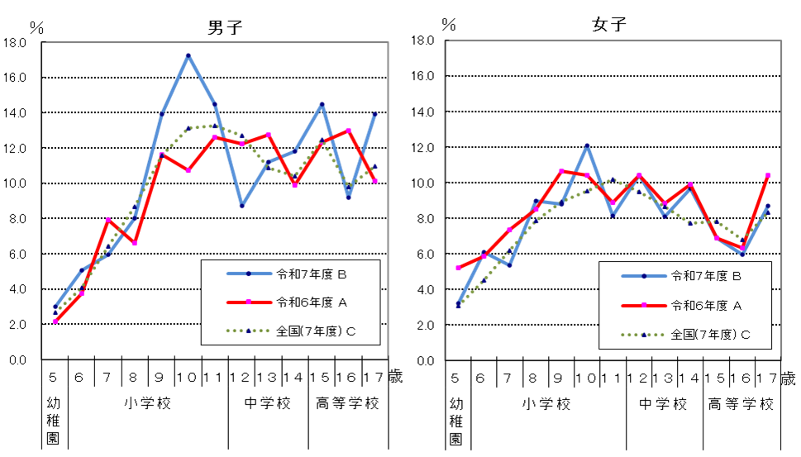
男子
女子

Ｐ１７
 | 'Ｐ１７'!#REF! | 'Ｐ１７'!#REF!
 | 1 | 1
 | 'Ｐ１７'!#REF! | 'Ｐ１７'!#REF!
 | 1 | 1
 | 'Ｐ１７'!#REF! | 'Ｐ１７'!#REF!
 | 1 | 1
２ 痩身傾向児の出現率
前年度と比べると，男子では４つの年齢階層で増加し，８つの年齢階層で減少している。
女子では６つの年齢階層で増加し，７つの年齢階層で減少している。
全国と比べると，男子では４つの年齢階層で上回っており，９つの年齢階層で下回っている。
女子では６つの年齢階層で上回っており，７つの年齢階層で下回っている。
表２ 痩身傾向児の割合 |  |  |  |  |  |  | （単位：％）
区分 |  | 年齢 | 令和６年度 | 令和７年度 | 前年度差 | 全国(７年度) | 全国との差
 |  |  | Ａ | Ｂ | Ｂ－Ａ | Ｃ | Ｂ－Ｃ
男 子 | 幼稚園 | 5 | 0.21 | 0.57 | 0.36 | 0.22 | 0.35
 | 小学校 | 6 | - | 0.37 | - | 0.40 | △ 0.03
 |  | 7 | 0.72 | 0.35 | △ 0.37 | 0.39 | △ 0.04
 |  | 8 | 1.21 | 1.52 | 0.31 | 1.12 | 0.40
 |  | 9 | 1.29 | 1.82 | 0.53 | 1.59 | 0.23
 |  | 10 | 3.15 | 2.63 | △ 0.52 | 2.88 | △ 0.25
 |  | 11 | 3.56 | 2.15 | △ 1.41 | 3.70 | △ 1.55
 | 中学校 | 12 | 4.57 | 2.82 | △ 1.75 | 3.44 | △ 0.62
 |  | 13 | 2.28 | 2.24 | △ 0.04 | 2.76 | △ 0.52
 |  | 14 | 3.73 | 2.84 | △ 0.89 | 3.07 | △ 0.23
 | 高等学校 | 15 | 4.09 | 4.43 | 0.34 | 3.66 | 0.77
 |  | 16 | 5.48 | 2.44 | △ 3.04 | 3.21 | △ 0.77
 |  | 17 | 3.25 | 2.61 | △ 0.64 | 3.41 | △ 0.80
女 子 | 幼稚園 | 5 | 0.12 | 0.13 | 0.01 | 0.20 | △ 0.07
 | 小学校 | 6 | 1.71 | 1.60 | △ 0.11 | 0.70 | 0.90
 |  | 7 | 0.15 | 1.75 | 1.60 | 0.57 | 1.18
 |  | 8 | 0.75 | 2.45 | 1.70 | 1.14 | 1.31
 |  | 9 | 2.71 | 1.04 | △ 1.67 | 1.77 | △ 0.73
 |  | 10 | 3.28 | 0.81 | △ 2.47 | 2.78 | △ 1.97
 |  | 11 | 1.95 | 3.26 | 1.31 | 3.09 | 0.17
 | 中学校 | 12 | 3.19 | 2.87 | △ 0.32 | 4.46 | △ 1.59
 |  | 13 | 3.46 | 2.30 | △ 1.16 | 3.76 | △ 1.46
 |  | 14 | 3.18 | 4.67 | 1.49 | 3.46 | 1.21
 | 高等学校 | 15 | 3.91 | 2.57 | △ 1.34 | 3.58 | △ 1.01
 |  | 16 | 2.60 | 1.79 | △ 0.81 | 3.13 | △ 1.34
 |  | 17 | 1.13 | 4.40 | 3.27 | 2.38 | 2.02
（注） 「痩身傾向児」とは，性別・年齢別・身長別標準体重から肥満度を求め，肥満度が－２０%以下の者である。
肥満度＝（実測体重－身長別標準体重）／身長別標準体重×100（％）

図２ 年齢別痩身傾向児の出現率の推移
